Sheet1
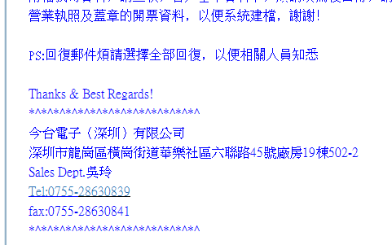
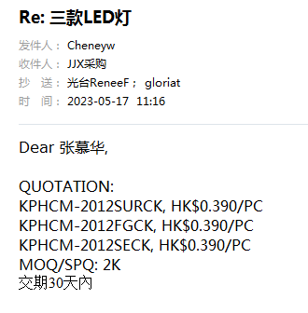 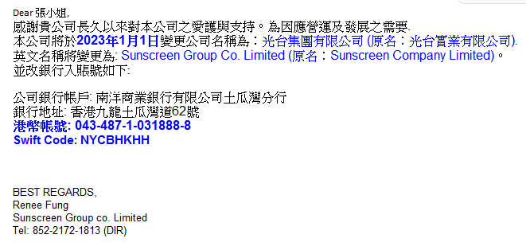
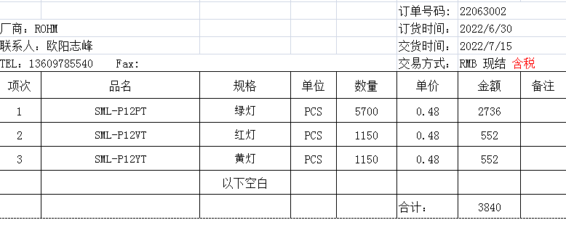


深圳市精捷信科技有限公司
地址：深圳市宝安区沙井街共和村丽城工业园F栋4楼
电话：0755-21507378 传真：0755-29856700
E-mail: cg@jjx.cc QQ：1452049538
订 购 单

 |  |  |  |  | 订单号码: | 26081705
厂商：诚亿光 |  |  |  |  | 订货时间： | 2026-08-17
联系人：高丹小姐 13411875043 |  |  |  |  | 交货时间： | 2026-08-19
TEL：0755-61101286 FAX：0755-61101285 |  |  |  |  | 交易方式： | 月清 RMB 含税
项次 | 品名 | 规格 | 单位 | 数量 | 单价 | 金额 | 备注
1 | GT-197 | 白灯 | PCS | 3000 | 0.28 | 840 |  | JST-531
2 | 19-217/G7C-AN1P2/3T | 黄绿灯 | PCS | 24000 | 0.11 | 2640 | 6K/R
 |  |  |  |  | 合计： | 3480
交易条款： 1. 供方如无法遵守本订单交期，需及时通知需方调整；若延误交期给需方造成的直接经济损失将由供方负责，若因供方交货延时而导致需方客户退货，需方将无条件退回供方。 2. 供方的送货单上必须注明买方的订单号，品名，规格，数量，生产日期，货物需符合ROHS，REACH（255项）Non~Phtha1atc环保要求，若供应商所发货物不符合我厂要求而由此造成的一切的经济损失将由供应商负责承担. 3. 供方负责把需方所订货物送达需方指定地点，运费由供方承担。 4. 若供方所发货物不符合需方要求而由此造成的经济损失将由供方负责。需方在收到货物验收合格后按双方约定时间付款； 5. 供需双方在签订和履行合同过程中，要对双方商业信息负有保密责任。 6. 本合同双方盖章签字即生效，传真件具有同等效力，若出现纠纷，以需方所在地仲裁委员会仲裁或者需方所在地法院解决。 7. 供方收到需方所下订单后确认签字盖章回传，一日内没有异议视为认同。未经双方同意而作修改，涂改，添加的内容视为无效。 8. 货物检验后如发现品质不良，应在接到通知后3日内将货物取回，并尽快补回，逾期本公司概不负责。
 |  |  |  |  |  | JJX-QR-024
供应商回签： |  | 经理审核： |  |  |  | 制表人：袁辉

 |  | APHCM2012CGCK-F01 | pcs | 3 | 6000
 |  | APHCM2012SURCK-F01 | pcs | 1 | 2000 |  | APHCM2012SURCK-F01 |  | 没有订
#REF! |  | APHBM2012SURKCGKC | pcs | 1 | 2000

